로그인
[문제은행 사이트].[메인 페이지].[로그인]
Test Scenario Specification Form

 | 화면 ID | 파일명 | 작성자 | 작성일 |  | 리뷰 | 리뷰일 |  | 수행자 | 수행일
 | F-LI | login_main.html | 석인영 | 2019-11-01

테스트 대상 상세 :
로그인페이지(login_main.html)에 대해서, 다음 항목에 대해서 테스트 수행 1. 입력란의 데이터 무결성 테스트 2. 페이지 이동 테스트 3. 로그인 기능 테스트
테스트 시나리오 목적 :
로그인 Form을 개발/결과 테스트 (사용자의 입력에 따른 유효성검사와 로그인 기능이 동작하는가?)
가정 및 필요사항 :
*사용자의 정보가 테이블(member2)에 이미 회원가입되어있음을 가정 (아이디:user1 비밀번호:password1234)

기능코드 | STEP (ID) | 테스트 항목 |  |  | 기대결과 |  |  | 실제결과 |  | 비고
F-LI-01 | TS-LOGIN-01 | login_main페이지 새로고침 기능 테스트 로그인 image 클릭 |  |  | 로그인 image를 누르면 로그인 현재 화면에서 새로고침 실행
 |  |  |  |  | [이미지 없음]
F-LI-02 | TS-LOGIN-02 | 아이디 입력란 테스트 아이디 입력란에 아이디 입력 |  |  | 아이디 입력칸에 20글자 이하 영문소문자, 숫자 입력 가능

F-LI-03 | TS-LOGIN-03 | 비밀번호 입력란 테스트 비밀번호 입력란에 비밀번호 입력 |  |  | 입력한 비밀번호가 ●으로 표시되어 작성된 비밀번호가 화면에서 보이지 않음

F-LI-04 | TS-LOGIN-04 | 아이디 유효성 검사 1.아이디 입력란 공백 2. [로그인] 버튼 클릭 |  |  | ALERT안내(ID와 PassWord는 필수입니다.)

 | TS-LOGIN-05 | 비밀번호 유효성 검사 1.아이디 입력란에 ( soosin ) 입력 2. 비밀번호 입력란 공백 3. [로그인] 버튼 클릭 |  |  | ALERT안내(ID와 PassWord는 필수입니다.)

 | TS-LOGIN-05 | 로그인하기 (미가입회원) 『 1. 아이디: random 2. 비밀번호: random1234 』 [로그인] 버튼 클릭 |  |  | 메인페이지로 이동하지 않고 로그인 페이지(login_main.jsp)에서 머무름
 |  | 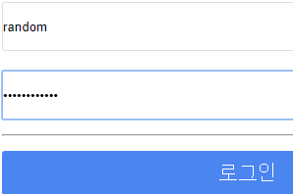 |  |  | [이미지 없음]
 | TS-LOGIN-06 | 로그인하기 (기가입회원) 『 1. 아이디: user1 2. 비밀번호: password1234 』 [로그인] 버튼 클릭 |  |  | [로그인] 버튼을 눌러서 아이디와 비밀번호가 맞으면 메인페이지로 이동 (http://localhost:8090/Project/index.jsp)
 |  | 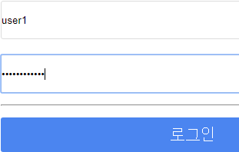 |  |  | [이미지 없음]
F-LI-05 | TS-LOGIN-07 | 페이지 이동 버튼 클릭 [회원가입] 버튼 클릭 |  |  | 현재 화면에서 회원가입 페이지로 이동
 |  |  |  |  | [이미지 없음]
 |  | 페이지 이동 버튼 클릭 [아이디찾기] 버튼 클릭 |  |  | 현재 화면에서 아이디 찾기 페이지로 이동 (http://localhost:8090/TeamProject/Member/Seok/find_id.jsp)
 |  |  |  |  | [이미지 없음]
 |  | 페이지 이동 버튼 클릭 [비밀번호찾기] 버튼 클릭 |  |  | 현재 화면에서 비밀번호 찾기 페이지로 이동 (http://localhost:8090/TeamProject/Member/Seok/find_pwd.jsp)
 |  |  |  |  | [이미지 없음]

